界面&功能
主界面 |  |  |  |  | 功能规则

 | 功能入口 |  |  |  |  |  | 主界面 相关基础规则和清单
 |  |  |  |  |  | 1.设计目的是什么 |  |  | 5功能点清单
 | 1.进入游戏即展示主界面 |  |  |  |  | ▶ | 主界面，排布需要在主界面上存在的UI，展示提供角色行动场景，排布技能操作按钮 |  | 模块 | 类型 | 内容 | 优先级
 |  |  |  |  |  | ▶ | 为特殊战斗机制提供界面设计 |  | 主界面 | UI和资源 | 主界面各模块UI | 1
 |  |  |  |  |  | 2.基本规则 |  |  |  | UI和资源 | 功能入口图标 | 1
 |  |  |  |  |  | ▶ | 根据系统开放规则逐步显示功能模块 |  |  | UI和资源 | 被动技能TIPS，图标 | 1
 |  |  |  |  |  | 3.解锁方式 |  |  |  | UI和资源 | 化身界面展示模型，化身技能特效 | 3
 |  |  |  |  |  | ▶ | 进入游戏即展现主界面 |  |  | 功能逻辑 | 功能开放 | 1
 |  |  |  |  |  |  |  |  |  | 功能逻辑 | 各功能展开，收起状态 | 1
 |  |  |  |  |  | 4关联功能 |  |  |  | 功能逻辑 | 技能释放栏变化规则 | 1
 |  |  |  |  |  | ▶ | 各功能功能开放 |  |  | 功能逻辑 | 浮动消息提示 | 2
 |  |  |  |  |  | ▶ | 社交聊天组队模块 |  |  | 功能逻辑 | 快捷道具使用 | 1
 |  |  |  |  |  | ▶ | 角色信息模块 |  | 6.各功能逻辑流程
 |  |  |  |  |  | ▶ | 怪物信息模块 |  |  | 功能开放
 |  |  |  |  |  | ▶ | 技能操作模块 |  |  | ▶ | 进入游戏即展现主界面
 |  |  |  |  |  | ▶ | 地图信息模块 |  |  | 显示内容 |  | 特殊场景主界面显示内容
 |  |  |  |  |  | ▶ | 功能预览模块 |  |  | ▶ | 各功能功能开放 | 特殊场景信息统一显示在主界面左边栏
 |  |  |  |  |  | ▶ | 主场景模块 |  |  | ▶ | 社交聊天组队模块 | 相关UI元素是否屏蔽根据具体功能场景单独设计
 |  |  |  |  |  | ▶ | 快捷道具使用栏 |  |  | ▶ | 角色信息模块
 |  |  |  |  |  |  |  |  |  | ▶ | 怪物信息模块
 |  |  |  |  |  |  |  |  |  | ▶ | 技能操作模块
 |  |  |  |  |  |  |  |  |  | ▶ | 地图信息模块
 |  |  |  |  |  |  |  |  |  | ▶ | 功能预览模块
 |  |  |  |  |  |  |  |  |  | ▶ | 主场景模块
 |  |  |  |  |  |  |  |  |  | ▶ | 快捷道具使用栏

 | 技能界面【当前为示例】
1
12
4
6
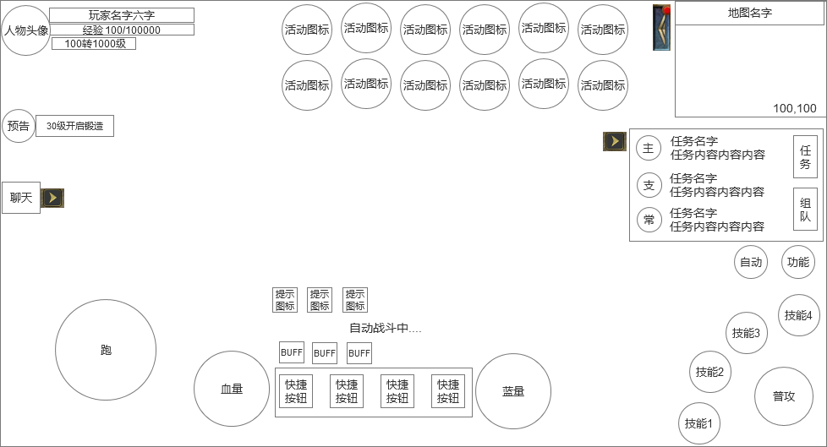
 |  | 1.角色头像信息 |  |  |  | 1.角色货币栏
 |  | ▶ | 显示角色头像 |  |  | ▶ | 显示角色头像
 |  | ▶ | 显示玩家名字 |  |  | ▶ | 显示玩家名字
 |  | ▶ | 显示玩家经验条，并显示经验数字 |  |  | ▶ | 显示玩家经验条，并显示经验数字
2
 |  | ▶ | 显示玩家转生和等级 |  |  | ▶ | 显示玩家转生和等级

14
 |  | 2.任务区域
 |  | ▶ | 任务信息栏 |  |  | 2.任务信息界面
 |  |  | 显示任务类型、任务名字、任务内容等信息 |  |  | ▶ | 根据当前任务状态显示各种任务信息
 |  |  | 任务名字用黄色 |  |  |  | 任务名字用黄色
 |  |  | 任务普通文本用白色，特殊需要标准的文本用其他颜色 |  |  |  | 任务普通文本用白色，特殊需要标准的文本用其他颜色
 |  |  | 需要有标记显示不同任务类型，主、支、常 3种任务类型 |  |  |  | 需要有标记显示不同任务类型，主、支、常 3种任务类型
5
 |  | ▶ | 组队按钮 |  |  | ▶ | 组队按钮入口
7
 |  |  | 点击切换到组队状态 |  |  |  | 点击切换到组队状态（具体看组队文档）
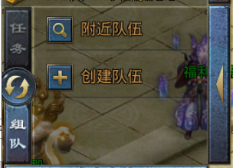
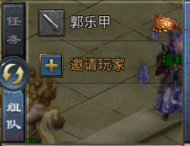
 |  |  |  |  |  | ▶ | 界面收缩按钮
 |  |  |  |  |  |  | 点击回把整个框缩进到左侧

8
 |  |  |  |  |  | 3.滚轮操作
 |  |  |  |  |  | ▶ | 在手机端使用滚轮操控角色移动
 |  |  |  |  |  | ▶ | 在网页端不需要滚轮，用鼠标点击控角色移动
 |  |  |  |  |  | 4.顶部功能入口按钮区域
3
 |  |  |  |  |  | ▶ | 各种活动图标按钮
 |  | ▶ | 界面收缩按钮 |  |  | ▶ | 收缩按钮
 |  |  | 点击回把整个框缩进到左侧 |  |  |  | 收起所有按钮
 |  |  |  |  |  | ▶ | 如果进入副本或者BOSS战斗时，会自动收缩并显示BOSS信息（具体参考下面战斗界面）
10
13
11
 |  | 3.操作滚轮 |  |  |  | 5.聊天框
9
 |  | 4.顶部功能入口按钮区域 |  |  |  | ▶ | 点击弹出聊天框
 |  | ▶ | 各种活动图标按钮
 |  | ▶ | 收缩按钮 |  |  | 6.小地图
 |  |  | 收起所有按钮 |  |  | ▶ | 显示地图名称，坐标
 |  | ▶ | 如果进入副本或者BOSS战斗时，会自动收缩并显示BOSS信息 |  |  | ▶ | 显示小地图内各种信息，包括玩家、怪物位置
 |  | 5.聊天按钮 |  |  |  | ▶ | 小地图可以点开大地图信息
 |  | ▶ | 点击弹出聊天框 |  |  | 7.固定功能按钮
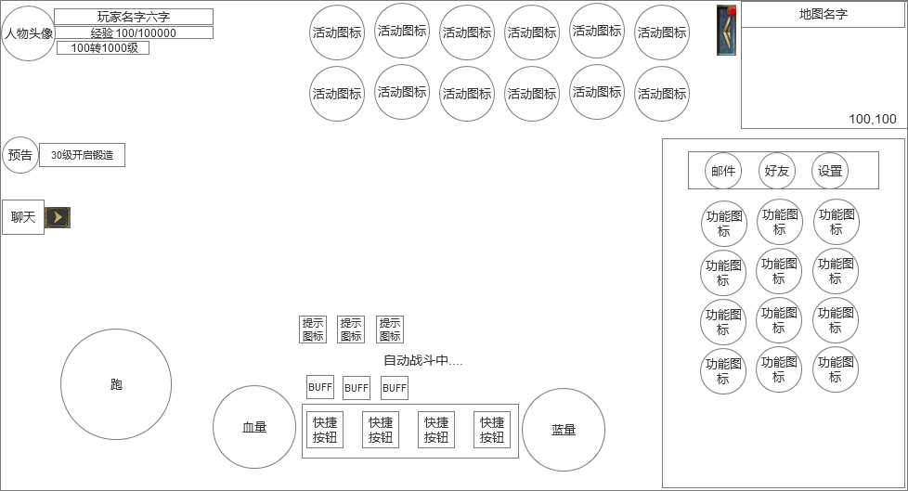
 |  |  |  |  |  | ▶ | 这2个按钮是固定位置显示
 |  | 6.小地图 |  |  |  | ▶ | 自动战斗按钮需要2种状态
 |  | ▶ | 显示地图名称，坐标 |  |  |  | 普通状态
 |  | ▶ | 显示小地图内各种信息 |  |  |  | 自动战斗开启状态：自动开启后还会在在快捷按钮上方显示自动战斗的特殊表现
 |  | ▶ | 小地图可以点开大地图信息 |  |  | ▶ | 功能切换按钮
 |  | 7.固定功能按钮 |  |  |  |  | 点击会打开功能集合界面弹窗
 |  | ▶ | 这2个按钮是固定位置显示 |  |  |  | 最上面3个邮件、好友、设置按钮固定
 |  | ▶ | 自动战斗按钮需要2种状态 |  |  |  | 下面为功能按钮，包含角色、背包等功能
 |  |  | 普通状态
 |  |  | 自动战斗开启状态：自动开启后还会在在快捷按钮上方显示自动战斗的特殊表现
 |  | ▶ | 功能切换按钮 |  |  | 8.功能按钮区/技能操作区
7
 |  |  | 点击会打开功能集合界面弹窗 |  |  | ▶ | 功能按钮时
 |  |  | 最上面3个邮件、好友、设置按钮固定 |  |  |  | 显示功能按钮
 |  |  | 下面为功能按钮，包含角色、背包等功能 |  |  | ▶ | 技能按钮时
 |  | 8.技能操作区 |  |  |  |  | 普攻按钮
 |  | ▶ | 技能按钮时 |  |  |  | 普通技能按钮 | 特殊技能按钮在功能未解锁时不显示
 |  |  | 普攻按钮 |  |  |  | 特殊技能按钮
 |  |  | 普通技能按钮 |  |  | ▶ | 技能有CD的，都需要显示冷却中的效果
 |  |  | 特殊技能按钮 |  |  | 9.快捷道具栏
 |  | 9.快捷道具栏 |  |  |  | ▶ | 固定显示4个道具栏
 |  | ▶ | 固定显示4个道具栏
 |  |  |  |  |  | 10.快捷图标显示区
 |  | 10.快捷图标显示区 |  |  |  | ▶ | 会显示邮件、好友请求、组队请求的消息小图标（暂时需要5个小图标）
12
 | 战斗界面 | ▶ | 会显示邮件、好友请求、组队请求的消息小图标（暂时需要5个小图标） |  |  | ▶ | 默认不显示，有收到请求的时候才会显示
 |  | ▶ | 默认不显示，有收到请求的时候才会显示
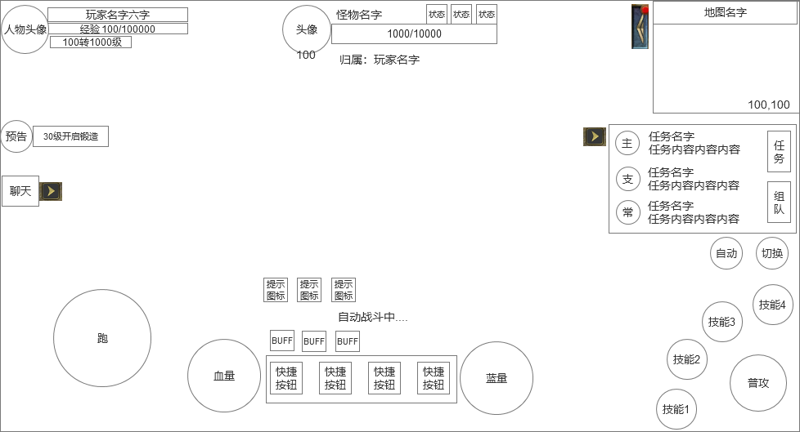
 |  |  |  |  |  | 11.玩家血量和蓝量球
 |  | 11.玩家血量和蓝量球 |  |  |  | ▶ | 左边显示玩家的血量球
 |  | ▶ | 左边显示玩家的血量球 |  |  |  | 右边显示玩家的蓝量球
 |  |  | 右边显示玩家的蓝量球 |  |  | 12.怪物信息区域
 |  |  |  |  |  | ▶ | 在屏幕上方中间，如果和BOSS战斗时，会显示BOSS信息
 |  | 12.怪物信息区域 |  |  |  |  | 显示BOSS头像、名字、血条、状态、归属等信息
 |  | ▶ | 在屏幕上方中间，如果和BOSS战斗时，会显示BOSS信息 |  |  | 13.底部信息显示区
 |  |  | 显示BOSS头像、名字、血条、状态、归属等信息 |  |  | ▶ | 显示玩家等级、经验条、BUFF图标、时间
 |  |  |  |  |  |  | BUFF图标点击会弹出tips弹框
 |  | 13.BUFF状态栏
 |  | ▶ | 显示玩家的BUFF状态图标，点击图标会弹出tips |  |  | 14.功能预告入口按钮
 |  |  |  |  |  | ▶ | 点击打开功能预告
 |  | 14.功能预告入口按钮
 |  | ▶ | 点击打开功能预告

 | 网页端界面

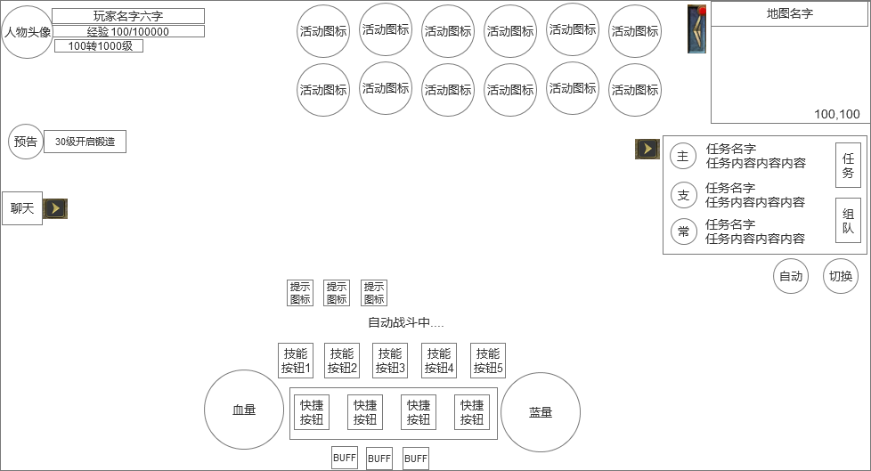

 |  |  |  | 1、去掉移动滚轮
 |  |  |  | 2、去掉右下方的技能按钮
 |  |  |  | 3、BUFF栏放到最下面，在快捷道具栏上方增加1排技能按钮，并增加快捷键1--5

参考界面
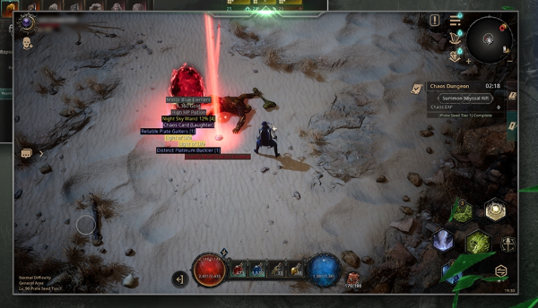
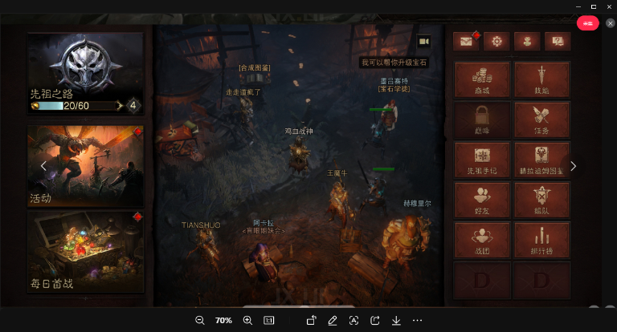
参考图

 | 参考游戏—

